Sheet1
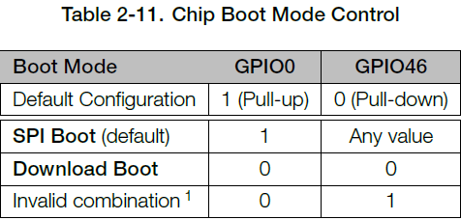
Number | GPIO | Free GPIO | ADC | Function | Strapping Pins
1 | GPIO0 | 0 |  | Boot Mode Control | 1
2 | GPIO1 | 1 | ADC1_CH0
3 | GPIO2 | 1 | ADC1_CH1
4 | GPIO3 | ? | ADC1_CH2 |  | 1
5 | GPIO4 | 1 | ADC1_CH3
6 | GPIO5 | 1 | ADC1_CH4
7 | GPIO6 | 1 | ADC1_CH5
8 | GPIO7 | 1 | ADC1_CH6
9 | GPIO8 | 1 | ADC1_CH7
10 | GPIO9 | 1 | ADC1_CH8 | FSPIHD SPI2
11 | GPIO10 | 1 | ADC1_CH9 | FSPICS0 SPI2
12 | GPIO11 | 1 | ADC2_CH0 | FSPID SPI2
13 | GPIO12 | 1 | ADC2_CH1 | FSPICLK SPI2
14 | GPIO13 | 1 | ADC2_CH2 | FSPIQ SPI2
15 | GPIO14 | 1 | ADC2_CH3 | FSPIWP SPI2
16 | GPIO15 | 1 | ADC2_CH4
17 | GPIO16 | 1 | ADC2_CH5
18 | GPIO17 | 1 | ADC2_CH6 | U1TXD
19 | GPIO18 | 1 | ADC2_CH7 | U1RXD
20 | GPIO19 | ? | ADC2_CH8 | USB_D-
21 | GPIO20 | ? | ADC2_CH9 | USB_D+
22 | GPIO21 | 1
23 | GPIO26 | 0 |  | SPICS1
24 | GPIO27 | 0 |  | SPIHD
25 | GPIO28 | 0 |  | SPIWP
26 | GPIO29 | 0 |  | SPICS0
27 | GPIO30 | 0 |  | SPICLK
28 | GPIO31 | 0 |  | SPIQ
29 | GPIO32 | 0 |  | SPID
30 | GPIO33 | ?? |  | SPIIO4
31 | GPIO34 | ?? |  | SPIIO5
32 | GPIO35 | ?? |  | SPIIO6
33 | GPIO36 | ?? |  | SPIIO7
34 | GPIO37 | ?? |  | SPIDQS
35 | GPIO38 | 1
36 | GPIO39 | ? |  | MTCK JTAG
37 | GPIO40 | ? |  | MTDO JTAG
38 | GPIO41 | ? |  | MTDI JTAG
39 | GPIO42 | ? |  | MTMS JTAG
40 | GPIO43 | 0 |  | U0TXD
41 | GPIO44 | 0 |  | U0RXD
42 | GPIO45 | ? |  |  | 1
43 | GPIO46 | ? |  |  | 1
44 | GPIO47 | 1
45 | GPIO48 | 1

